상품제안서
[아남] 갤럭시용 PD25W 1포트 초고속충전기 | 상품코드: S21561

 |  |  |  |  |  |  | 02-713-8555 | www.synergygift.co.kr
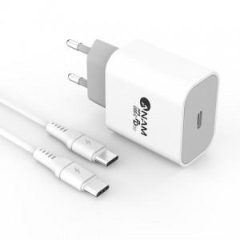

【상세/제작정보】 | <p>케이블 포함 상품입니다.&nbsp;</p>

【인쇄/포장옵션】 | 레이저 / 포장지포장

【공급단가】 | 수량 | 50~ | 300~ | 500~ | 1,000~ | 3,000~
*VAT별도 | 단가 | 9,580원 | 9,230원 | 8,870원 | 8,520원 | 8,300원

【상품 URL】 | https://www.synergygift.co.kr:443/src/goods_detail.php?gdno=21561

